Om
Hogstad Rådgivning
Jeg gjør deg god i Excel.

Gratis ferieplanlegger laget av Hogstad Rådgivning

 |  |  | Jeg hjelper deg med Excel. På flere måter:
Kontakt
E-post: | post@365norge.no |  | Kurs og opplæring | Les mer
 |  |  | Løsninger og maler | Les mer

Hogstad rådgivning Organisasjonsnummer: |  | 921 823 800

Konsulent tjenester og bedriftskurs
Ferdige løsninger i Excel
Nettkurs i Excel.

Oppgrader
Hogstad Rådgivning
Løsninger som gjør oppgave dine enklere

Oppgrader til Premium eller Pluss

Løsninger for deg som ønsker å spare tid på ferie og fraværs planleggingen. Bedre muligheter i en travel hverdag.

- Få oversikt
- Få kontroll på tallene | Premium versjon | Pluss Versjon
- Jobb mer presist og imponer kollegene dine | Fraværplanlegger | Fraværplanlegger
- Imponer sjefen eller kollegene dine | Ferie- fraværsliste | Ferie- fraværsliste
- For deg som har Office 365 abonnement | Fraværskalender
 | Ukeplan
Ferie og fraværsliste for dager i måned, uker, eller måneder: | Statistikk ansatte
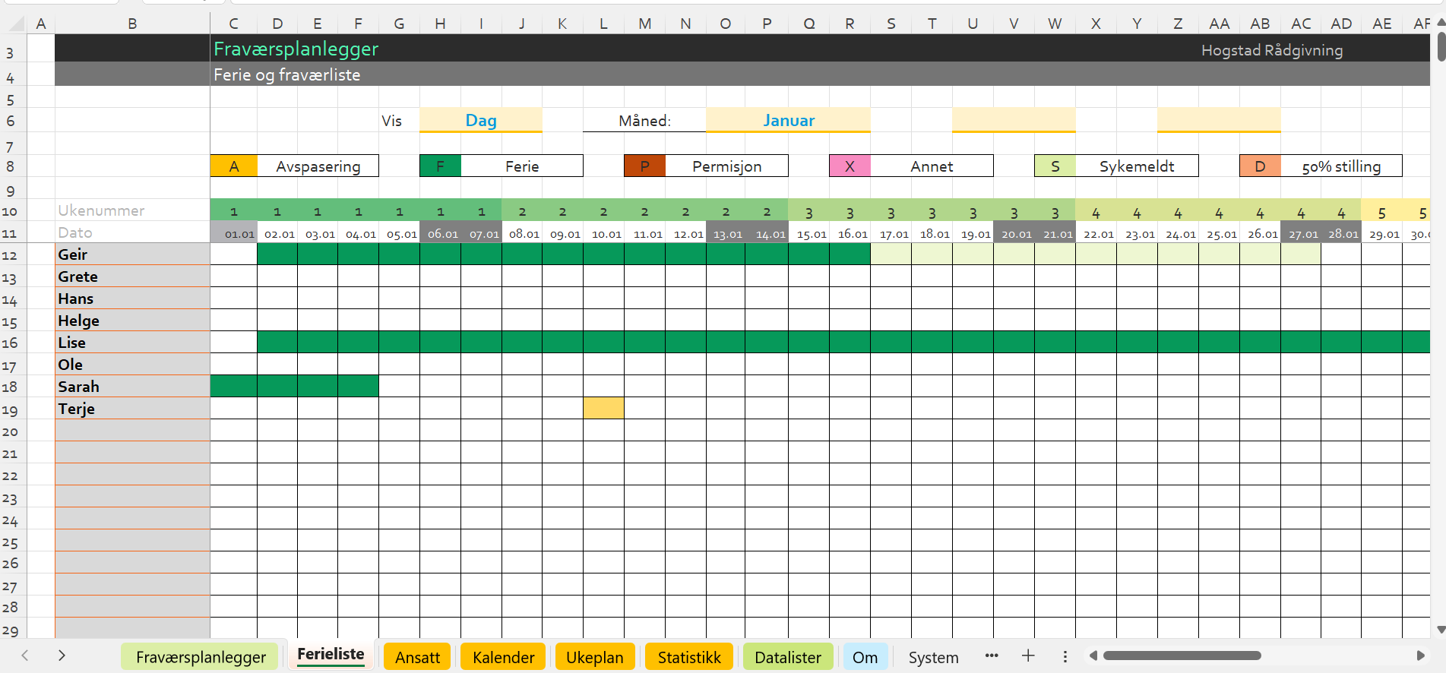
 | Statistikk bedrift

Kjøp nå!

